ADC
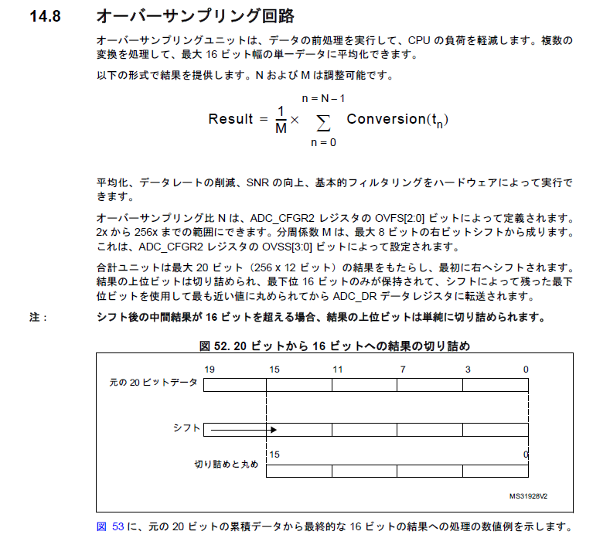

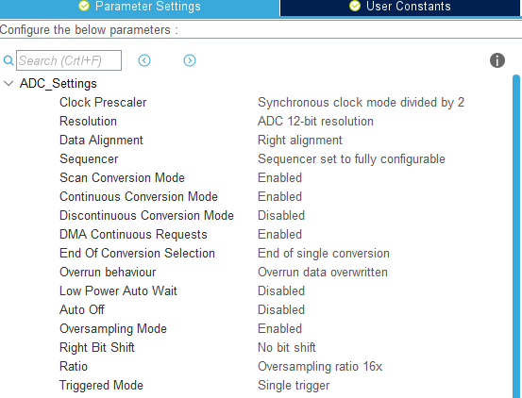

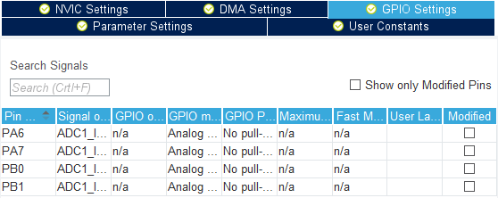

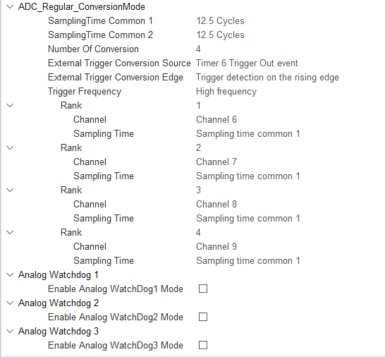

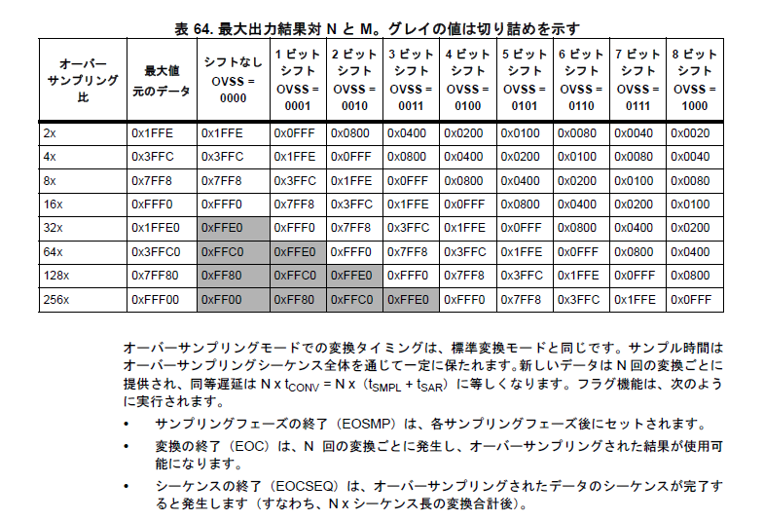

Flash
リンカスクリプト(*,ld)を編集 | ソースコード | リンカスクリプト
mapファイル |  | MEMORY
.listファイル | #define BACKUP_FLASH_SECTOR_NUM FLASH_SECTOR_1 | {
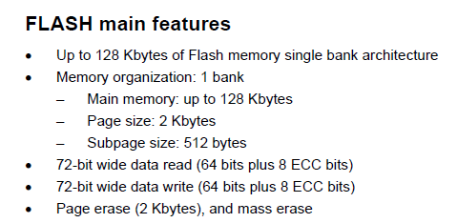
 | #define BACKUP_FLASH_SECTOR_SIZE 1024*16 | /*
 |  | RAMとかの設定
 | // Flashから読みだしたデータを退避するRAM上の領域 | */
 | // 4byteごとにアクセスをするので、アドレスが4の倍数になるように配置する | FLASH_SECTOR0 (rx) : ORIGIN = 0x08000000, LENGTH = 16K
 | static uint8_t work_ram[BACKUP_FLASH_SECTOR_SIZE] __attribute__ ((aligned(4))); | FLASH_SECTOR1 (r) : ORIGIN = 0x08004000, LENGTH = 16K
 |  | FLASH (rx) : ORIGIN = 0x08008000, LENGTH = 992K
 | // Flashのsector1の先頭に配置される変数(ラベル) | }
 | // 配置と定義はリンカスクリプトで行う
 | extern char _backup_flash_start; | /* 以下sectionの定義の抜粋 */

 |  | .isr_vector :
 | // Flashのsectoe1を消去 | {
 | bool Flash_clear() | /* 略 */
 | { | } >FLASH_SECTOR0
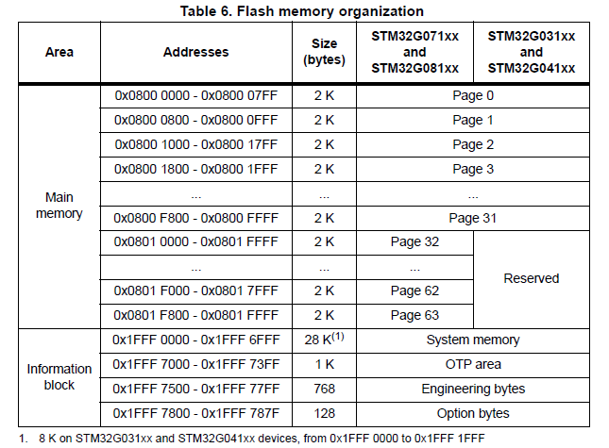
 | HAL_FLASH_Unlock();
 |  | .backup_flash :
 | FLASH_EraseInitTypeDef EraseInitStruct; | {
 | EraseInitStruct.TypeErase = FLASH_TYPEERASE_SECTORS; | _backup_flash_start = .;
 | EraseInitStruct.Sector = BACKUP_FLASH_SECTOR_NUM; | . = . + LENGTH(FLASH_SECTOR1);
 | EraseInitStruct.VoltageRange = FLASH_VOLTAGE_RANGE_3; | } >FLASH_SECTOR1
 | EraseInitStruct.NbSectors = 1;
 |  | .text :
 | // Eraseに失敗したsector番号がerror_sectorに入る | {
 | // 正常にEraseができたときは0xFFFFFFFFが入る | /* 略 */
 | uint32_t error_sector; | } >FLASH
 | HAL_StatusTypeDef result = HAL_FLASHEx_Erase(&EraseInitStruct, &error_sector);
 |  | /* 略 */
 | HAL_FLASH_Lock();

 | return result == HAL_OK && error_sector == 0xFFFFFFFF;
 | }

 | // Flashのsector1の内容を全てwork_ramに読み出す
 | // work_ramの先頭アドレスを返す
 | uint8_t* Flash_load()
 | {
 | memcpy(work_ram, &_backup_flash_start, BACKUP_FLASH_SECTOR_SIZE);
 | return work_ram;
 | }

 | // Flashのsector1を消去後、work_ramにあるデータを書き込む
 | bool Flash_store()
 | {
 | // Flashをclear
 | if (!Flash_clear()) return false;

 | uint32_t *p_work_ram = (uint32_t*)work_ram;

 | HAL_FLASH_Unlock();

 | // work_ramにあるデータを4バイトごとまとめて書き込む
 | HAL_StatusTypeDef result;
 | const size_t write_cnt = BACKUP_FLASH_SECTOR_SIZE / sizeof(uint32_t);

 | for (size_t i=0; i<write_cnt; i++)
 | {
 | result = HAL_FLASH_Program(
 | FLASH_TYPEPROGRAM_WORD,
 | (uint32_t)(&_backup_flash_start) + sizeof(uint32_t) * i,
 | p_work_ram[i]
 | );
 | if (result != HAL_OK) break;
 | }

 | HAL_FLASH_Lock();

 | return result == HAL_OK;
 | }

